PORTEE Renf Fe 50x90x3 vitrage
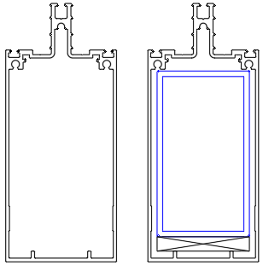
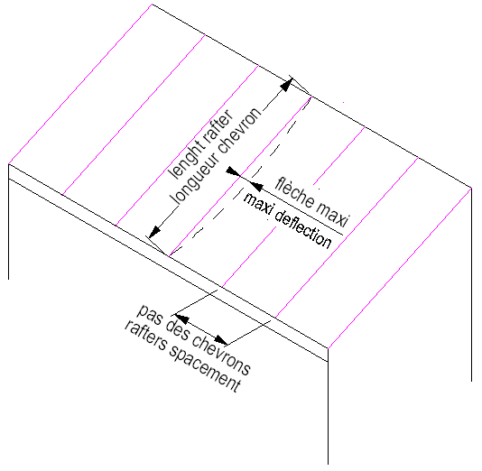
Version 09/2020 Ces valeurs sont données a titre indicatif et n'engagent pas Flandria !
P A T I O PORTEE CHEVRON vitrage
Chevron_115: 431922
Renfort Fe50x90x3: 739025

Valeurs variables
déscription | unité | Valeur à insérer
Poids remplissage | Kg/m² | 20
Charge de neige | Kg/m² | 45
Pas des chevrons | m | 0.700
Pente toiture | ° | 10

Calcul | sans renfort | avec renfort
Profondeur (m) maxi | 4.37 | 5.62

PORTEE Renf Fe 10x100 vitrage
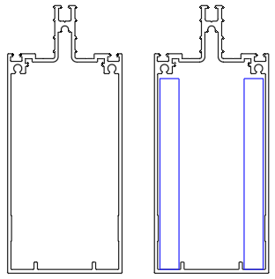
Ces valeurs sont données a titre indicatif et n'engagent pas Flandria !
P A T I O PORTEE CHEVRON vitrage
Chevron_115: 431922
Renfort Fe100x10: 739016

Valeurs variables
déscription | unité | Valeur à insérer
Poids remplissage | Kg/m² | 20
Charge de neige | Kg/m² | 45
Pas des chevrons | m | 0.700
Pente toiture |  | 10

Calcul | sans renfort | avec renforts
Profondeur (m) maxi | 4.37 | 6.18

